List1
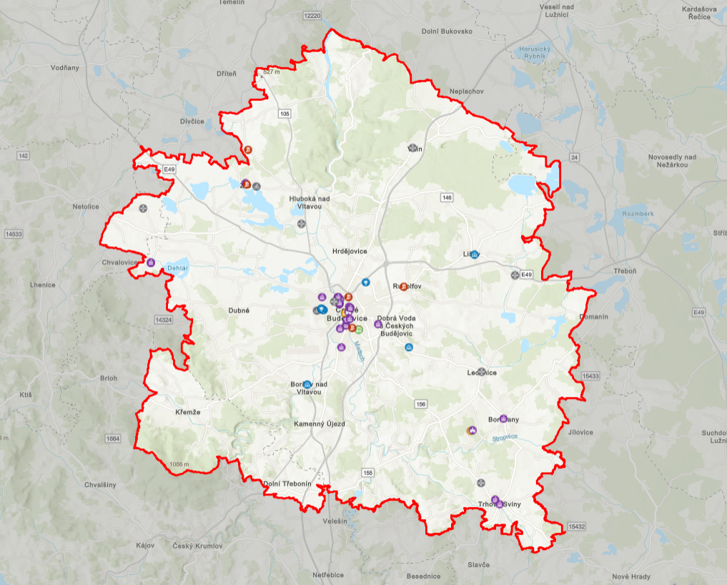
ORP | Obec
České Budějovice | Adamov
České Budějovice | Borovnice
České Budějovice | Borek
České Budějovice | Boršov nad Vltavou
České Budějovice | Branišov
České Budějovice | Břehov
České Budějovice | Čakov
České Budějovice | Čejkovice
České Budějovice | České Budějovice
České Budějovice | Dasný
České Budějovice | Dobrá Voda u Českých Budějovic
České Budějovice | Doubravice
České Budějovice | Doudleby
České Budějovice | Drahotěšice
České Budějovice | Dubičné
České Budějovice | Dubné
České Budějovice | Habří
České Budějovice | Heřmaň
České Budějovice | Hlincová Hora
České Budějovice | Hluboká nad Vltavou
České Budějovice | Homole
České Budějovice | Hosín
České Budějovice | Hradce
České Budějovice | Hrdějovice
České Budějovice | Hůry
České Budějovice | Hvozdec
České Budějovice | Chotýčany
České Budějovice | Jivno
České Budějovice | Kamenný Újezd
České Budějovice | Komařice
České Budějovice | Kvítkovice
České Budějovice | Ledenice
České Budějovice | Libín
České Budějovice | Libníč
České Budějovice | Lipí
České Budějovice | Lišov
České Budějovice | Litvínovice
České Budějovice | Mazelov
České Budějovice | Mokrý Lom
České Budějovice | Nedabyle
České Budějovice | Nová Ves
České Budějovice | Olešník
České Budějovice | Pištín
České Budějovice | Planá
České Budějovice | Plav
České Budějovice | Radošovice
České Budějovice | Roudné
České Budějovice | Rudolfov
České Budějovice | Římov
České Budějovice | Sedlec
České Budějovice | Srubec
České Budějovice | Staré Hodějovice
České Budějovice | Strážkovice
České Budějovice | Strýčice
České Budějovice | Střížov
České Budějovice | Ševětín
České Budějovice | Štěpánovice
České Budějovice | Úsilné
České Budějovice | Včelná
České Budějovice | Vidov
České Budějovice | Vitín
České Budějovice | Vlkov
České Budějovice | Vrábče
České Budějovice | Vráto
České Budějovice | Zahájí
České Budějovice | Závraty
České Budějovice | Zliv
České Budějovice | Zvíkov
České Budějovice | Žabovřesky
Český Krumlov | Dolní Třebonín
Český Krumlov | Holubov
Český Krumlov | Chlumec
Český Krumlov | Křemže
Trhové Sviny | Borovany
Trhové Sviny | Mladošovice
Trhové Sviny | Trhové Sviny
Trhové Sviny | Ostrolovský Újezd
Třeboň | Smržov
Prachatice | Babice
Prachatice | Mahouš
Prachatice | Němčice

